Summary
Jev SEO audit: meilleurtest.fr
Audited 2026-10-01T16:04:31+00:00 · 11 URLs crawled · 11 HTML pages · Jev jev-1.13.0
Score by area
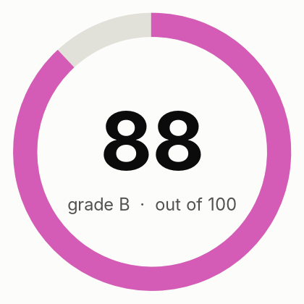
Overall score | 88
Grade | B
Jev cost (USD) | $0.0025
DataForSEO cost (USD) | not used

Area | Score | Weight | How it is scored
Crawl and indexing | 100 | 20 | Rules only
On-page | 93 | 15 | Rules plus Jev findings
Content quality | 81 | 20 | 70% Jev judgment (helpfulness, specificity, trust), 30% rules
Links and architecture | 99 | 10 | Rules only
Structured data and sharing | 99 | 8 | Rules only
AI search readiness | 67 | 12 | 70% Jev judgment (citability, answer-first, entity clarity), 30% rules; editorial heuristics, since Google states no special optimization is required for AI features
Performance | 76 | 10 | 50% Lighthouse mobile performance, 50% crawl observations
Security and trust | 96 | 5 | Rules only
Search visibility and authority |  | 15 | Not assessed: run with --full (DataForSEO)
Action status
Live status counts (from the Actions sheet)
to_do
in_progress
done
deferred
not_applicable

Open actions by priority
P1
P2
P3
Total actions

Performance
URL | Device | Performance | Accessibility | Best practices | SEO | LCP p75 ms | INP p75 ms | CLS p75 | LCP rating | INP rating | CLS rating | Field data level
https://meilleurtest.fr/comparatif-banque-ligne | mobile | 51 | 85 | 96 | 100 | 1221 | 125 | 0 | good | good | good | origin
https://meilleurtest.fr/comparatif-banque-ligne | desktop | 97 | 84 | 96 | 100 | 1074 | 66 | 0.09 | good | good | good | origin
https://meilleurtest.fr/comparatif-offre-box-internet | mobile | 66 | 85 | 96 | 100 | 1221 | 125 | 0 | good | good | good | origin
https://meilleurtest.fr/comparatif-offre-box-internet | desktop | 94 | 84 | 96 | 100 | 1074 | 66 | 0.09 | good | good | good | origin
https://meilleurtest.fr/comparatif-assurance-vie | mobile | 58 | 85 | 96 | 100 | 1221 | 125 | 0 | good | good | good | origin
https://meilleurtest.fr/comparatif-assurance-vie | desktop | 96 | 84 | 96 | 100 | 1074 | 66 | 0.09 | good | good | good | origin
https://meilleurtest.fr/comparatif-vpn | mobile | 50 | 87 | 96 | 100 | 1221 | 125 | 0 | good | good | good | origin
https://meilleurtest.fr/comparatif-vpn | desktop | 94 | 85 | 96 | 100 | 1074 | 66 | 0.09 | good | good | good | origin
https://meilleurtest.fr/comparatif-mutuelle-sante | mobile | 52 | 85 | 96 | 100 | 1221 | 125 | 0 | good | good | good | origin
https://meilleurtest.fr/comparatif-mutuelle-sante | desktop | 95 | 84 | 96 | 100 | 1074 | 66 | 0.09 | good | good | good | origin
https://meilleurtest.fr/comparatif-assurance-auto | mobile | 66 | 85 | 96 | 100 | 1221 | 125 | 0 | good | good | good | origin
https://meilleurtest.fr/comparatif-assurance-auto | desktop | 88 | 84 | 96 | 100 | 1074 | 66 | 0.09 | good | good | good | origin
https://meilleurtest.fr/comparatif-forfait-mobile | mobile | 67 | 85 | 96 | 100 | 1221 | 125 | 0 | good | good | good | origin
https://meilleurtest.fr/comparatif-forfait-mobile | desktop | 99 | 81 | 96 | 100 | 1074 | 66 | 0.09 | good | good | good | origin
https://meilleurtest.fr/comparatif-climatiseur-mobile | mobile | 66 | 87 | 96 | 100 | 1221 | 125 | 0 | good | good | good | origin
https://meilleurtest.fr/comparatif-climatiseur-mobile | desktop | 75 | 85 | 96 | 100 | 1074 | 66 | 0.09 | good | good | good | origin
https://meilleurtest.fr/comparatif-matelas | mobile | 45 | 87 | 96 | 100 | 1221 | 125 | 0 | good | good | good | origin
https://meilleurtest.fr/comparatif-matelas | desktop | 86 | 85 | 96 | 100 | 1074 | 66 | 0.09 | good | good | good | origin
https://meilleurtest.fr/comparatif-pompe-a-chaleur | mobile | 52 | 87 | 96 | 100 | 1221 | 125 | 0 | good | good | good | origin
https://meilleurtest.fr/comparatif-pompe-a-chaleur | desktop | 98 | 85 | 96 | 100 | 1074 | 66 | 0.09 | good | good | good | origin

Lighthouse scores

Charts
